关系图
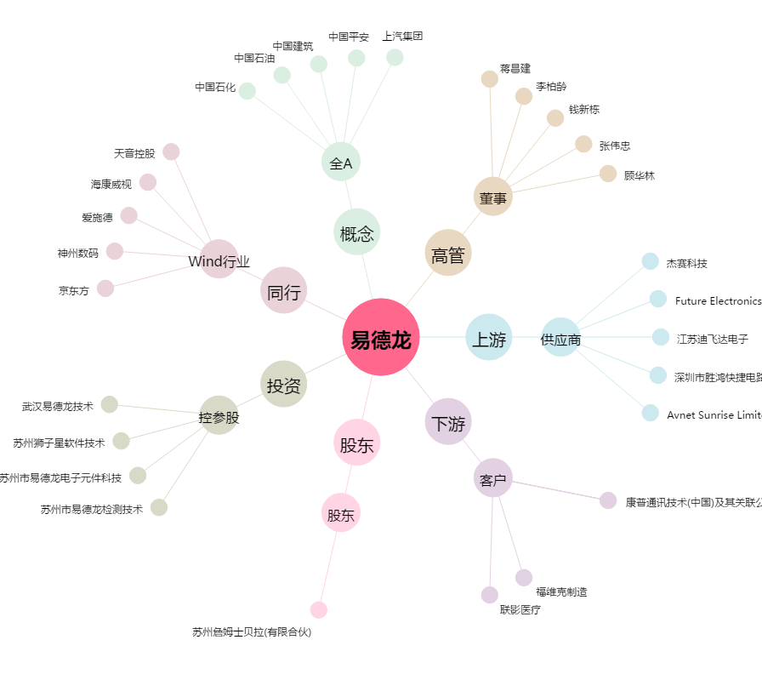
易德龙[603380.SH] - 关系概览图

